1.1
voltar à página inicial |  |  |  | 1 - FORMULÁRIOS
 | S | N | NA
 | x |  |  | 1.1 A sequência de tabulação entre campos segue a sequência de preenchimento
 |  |  |  | A ordem de tabulação por entre os campos deve corresponder à sequência normal de preenchimento do formulário.

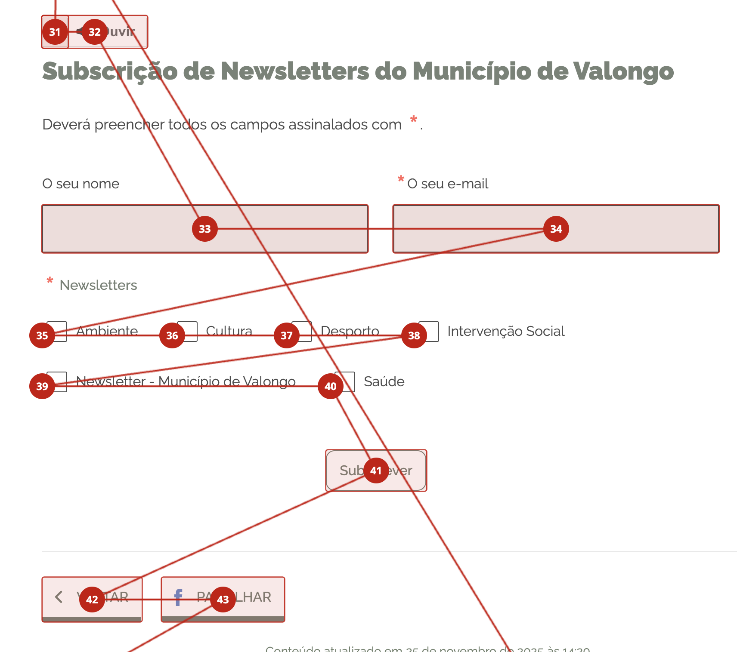
 | Listagem de evidências
 |  |  |  |  | Notas:
 |  |  |  |  | https://www.cm-valongo.pt/subscricao-de-newsletters

1.3
voltar à página inicial |  |  |  | 1 - FORMULÁRIOS
 | S | N | NA
 | x |  |  | 1.3 Os formulários com mais de uma página têm a sequência de passos ilustrada
 |  |  |  | Os formulários distribuídos por várias páginas devem indicar no topo da página a sequência de passos necessária para os concluir, juntamente com a designação de cada passo. O utilizador deve ser capaz de selecionar os passos anteriores para retornar aos ecrãs respetivos e, se necessário, corrigir informação.

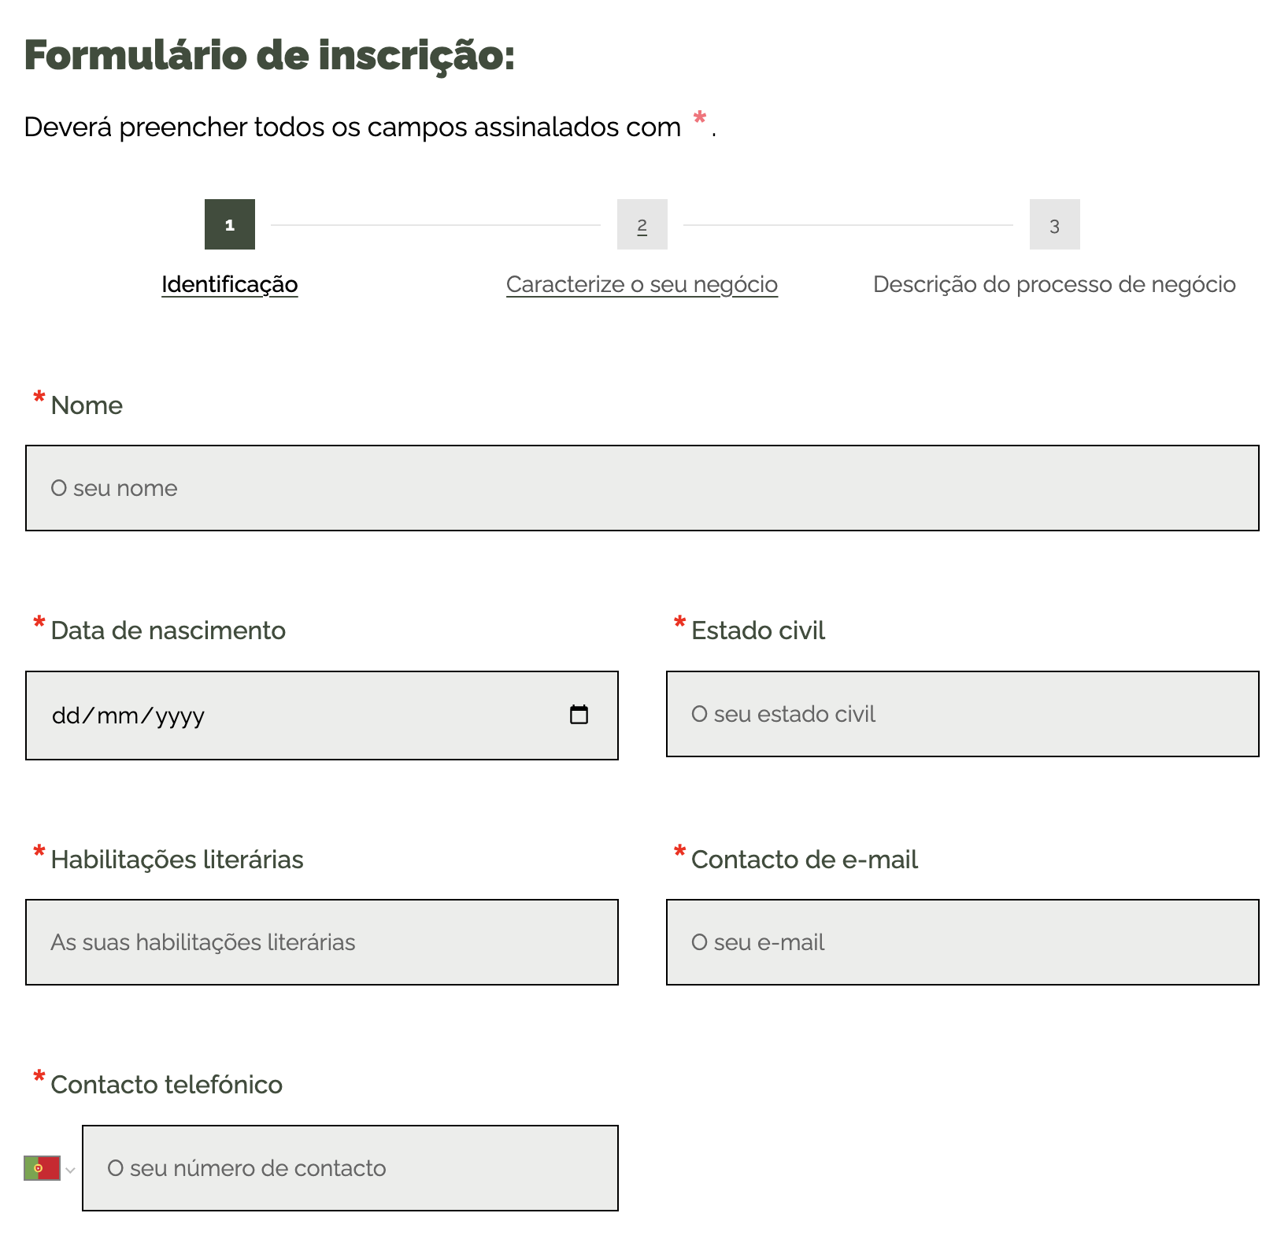
 | Listagem de evidências
 |  |  |  |  | Notas:
 |  |  |  |  | https://www.cm-valongo.pt/pages/2427

2.1
voltar à página inicial |  |  |  | 2 - CAMPOS
 | S | N | NA
 | x |  |  | 2.1 O tamanho dos campos deve refletir o tamanho previsível dos dados
 |  |  |  | O tamanho dos campos deve refletir o tamanho previsível para a entrada dos dados. Por exemplo, um campo para telefone deve ter a largura estritamente necessária para conter todos os dígitos. Nem mais nem menos.

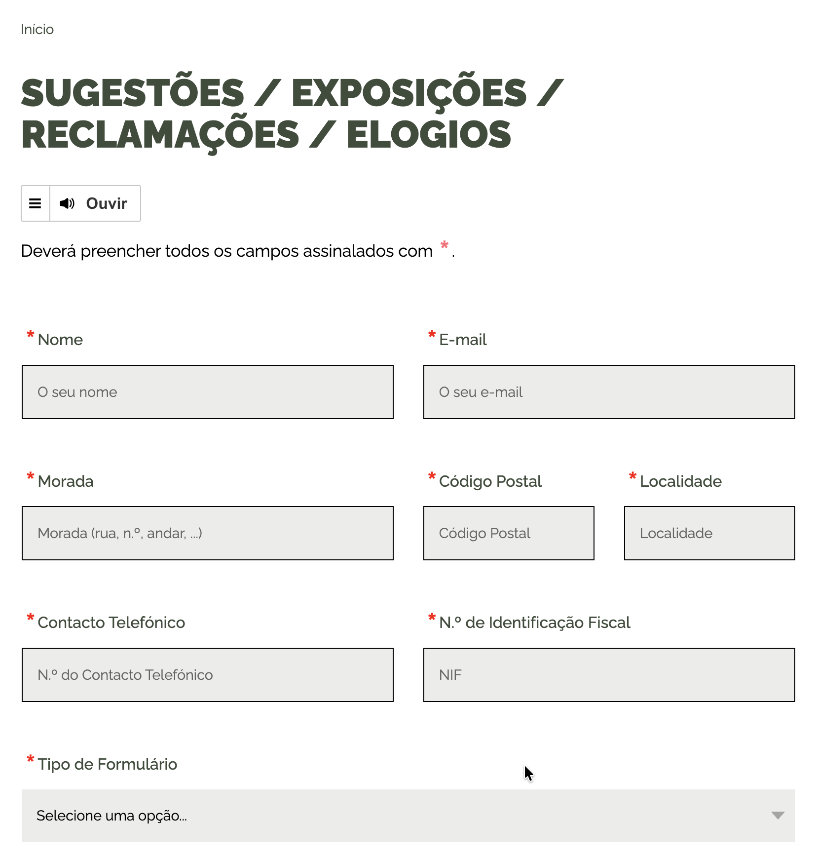
 | Listagem de evidências
 |  |  |  |  | Notas:
 |  |  |  |  | https://www.cm-valongo.pt/sugestoes-exposicoes-reclamacoes-elogios

2.2
voltar à página inicial |  |  |  | 2 - CAMPOS
 | S | N | NA
 | x |  |  | 2.2 É usada revelação progressiva em vez de campos inativos
 |  |  |  | Em vez de mostrar campos inativos, o formulário deve esconder os campos dependentes do campo-chave sempre que este não tenha sido ativado. Ao ativar o campo-chave são exibidos os campos que dependem da condição nele definida.

 | Listagem de evidências
 |  |  |  |  | Notas:
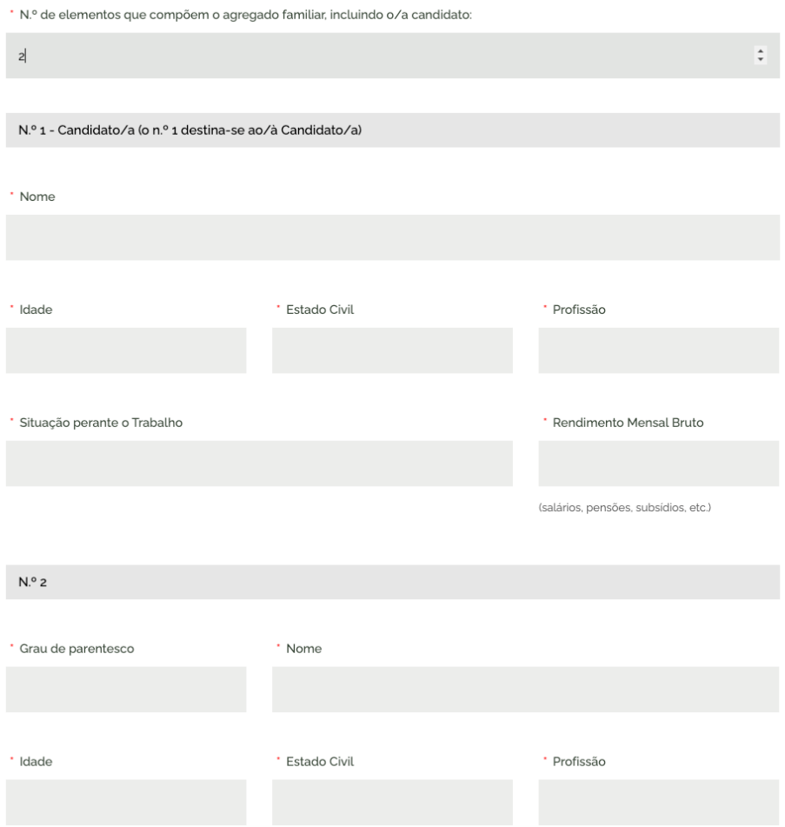
 |  |  |  |  | https://www.cm-valongo.pt/formulario-de-candidatura-a-bolsa-de-estudo-da-universidade-lusofona-do-porto-ano-letivo-2025-2026

2.4
voltar à página inicial |  |  |  | 2 - CAMPOS
 | S | N | NA
 | x |  |  | 2.4 Campos obrigatórios devem ser claramente indicados como tal
 |  |  |  | A identificação não deve basear-se apenas na cor. A sinalética visual de identificação deve ser notória. Deve ser disponibilizado um equivalente alternativo compatível com as tecnologias de apoio usadas por utilizadores com necessidades especiais.

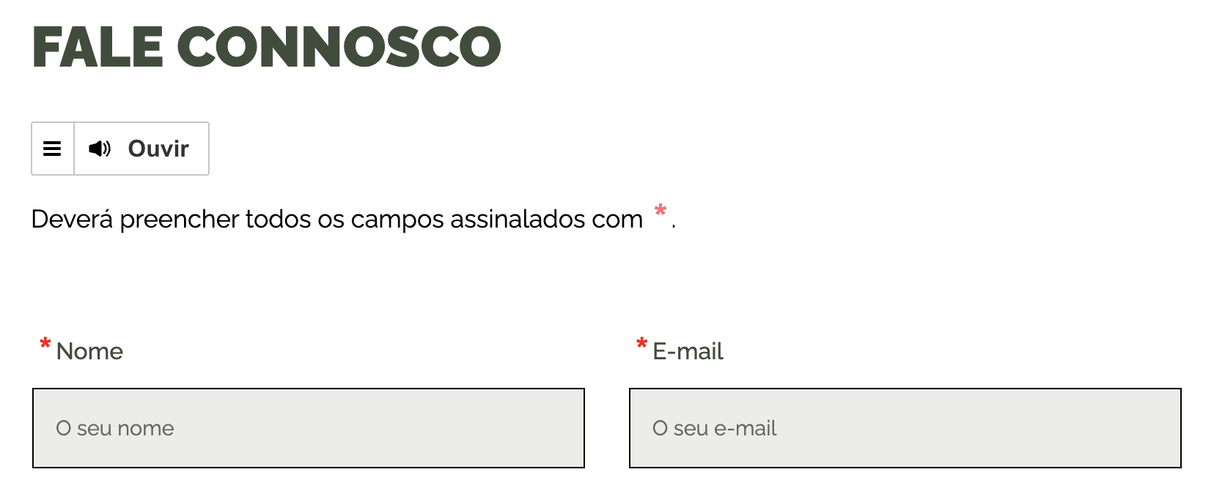
 | Listagem de evidências
 |  |  |  |  | Notas:
 |  |  |  |  | https://www.cm-valongo.pt/fale-connosco-37

3.1
voltar à página inicial |  |  |  | 3 - RESPOSTA
 | S | N | NA
 | x |  |  | 3.1 Em ações longas, o sistema deve indicar o que está a acontecer
 |  |  |  | O sistema deve indicar o que está a processar ou qual o tempo de espera expectável quando o utilizador desencadeia ações que levem a este comportamento.

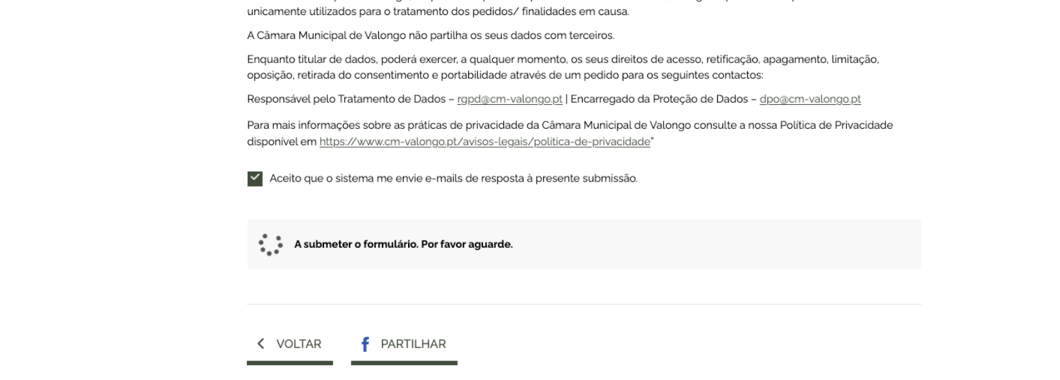
 | Listagem de evidências
 |  |  |  |  | Notas:
 |  |  |  |  | https://www.cm-valongo.pt/sugestoes-exposicoes-reclamacoes-elogios

3.2
voltar à página inicial |  |  |  | 3 - RESPOSTA
 | S | N | NA
 | x |  |  | 3.2 Deve ser confirmado o sucesso da transação/envio de informação
 |  |  |  | O sucesso de uma transação deve ser claramente comunicado ao utilizador através de uma mensagem de confirmação.

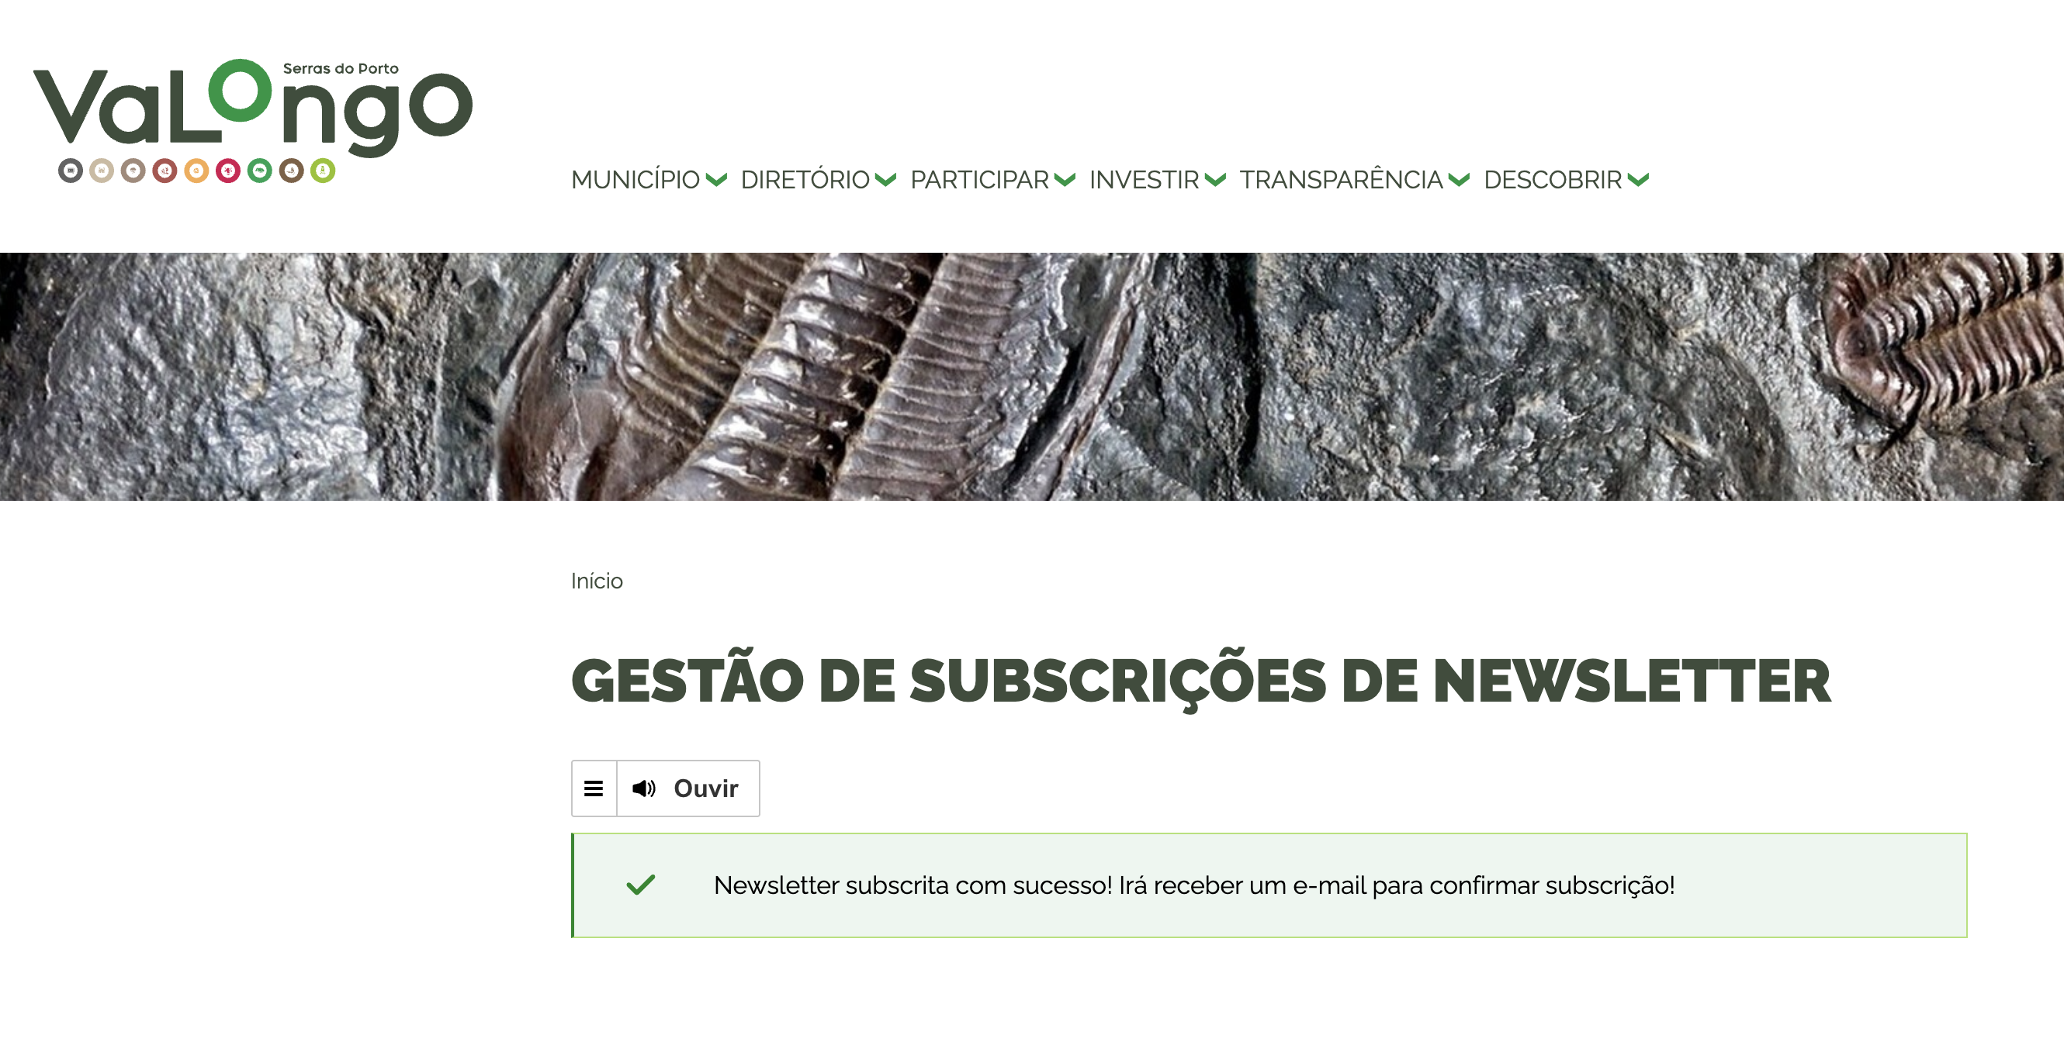
 | Listagem de evidências
 |  |  |  |  | Notas:
 |  |  |  |  | https://www.cm-valongo.pt/subscricao-de-newsletters

4.1
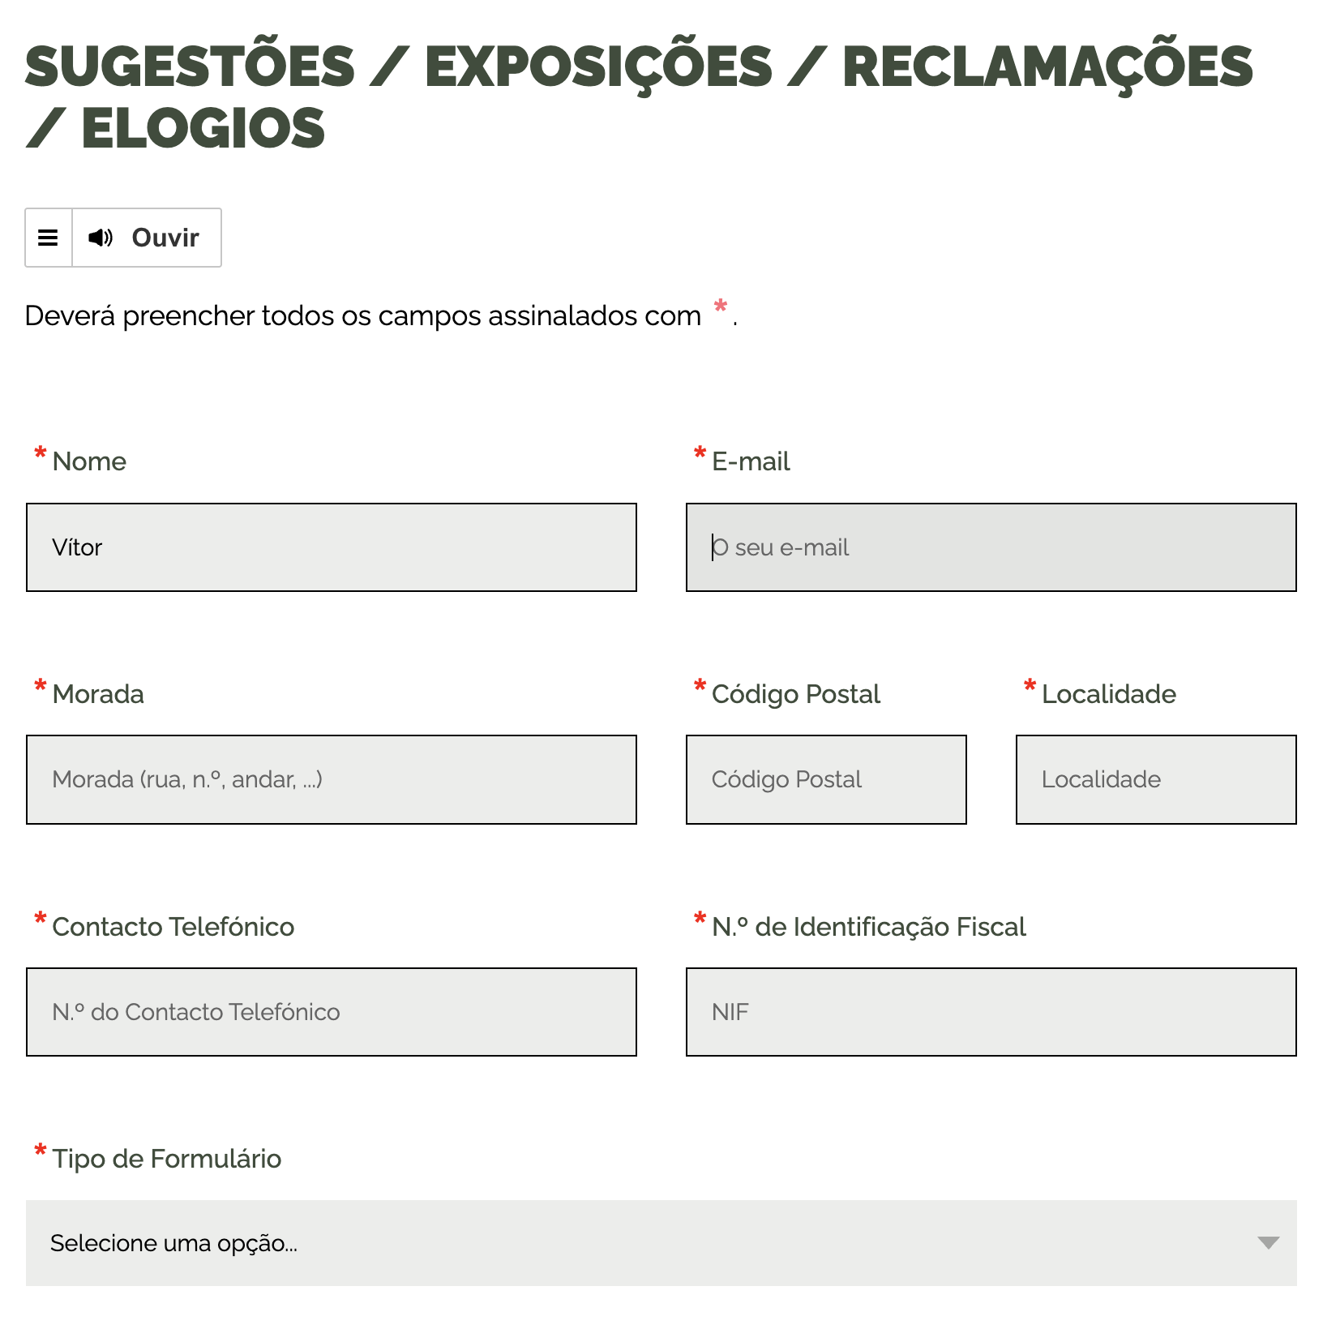
voltar à página inicial |  |  |  | 4 - ERROS
 | S | N | NA
 | x |  |  | 4.1 A informação já introduzida deve poder ser corrigida a qualquer momento
 |  |  |  | Toda a informação já transmitida pelo utilizador numa sessão pode ser corrigida, em qualquer momento, antes da transação ser finalizada.

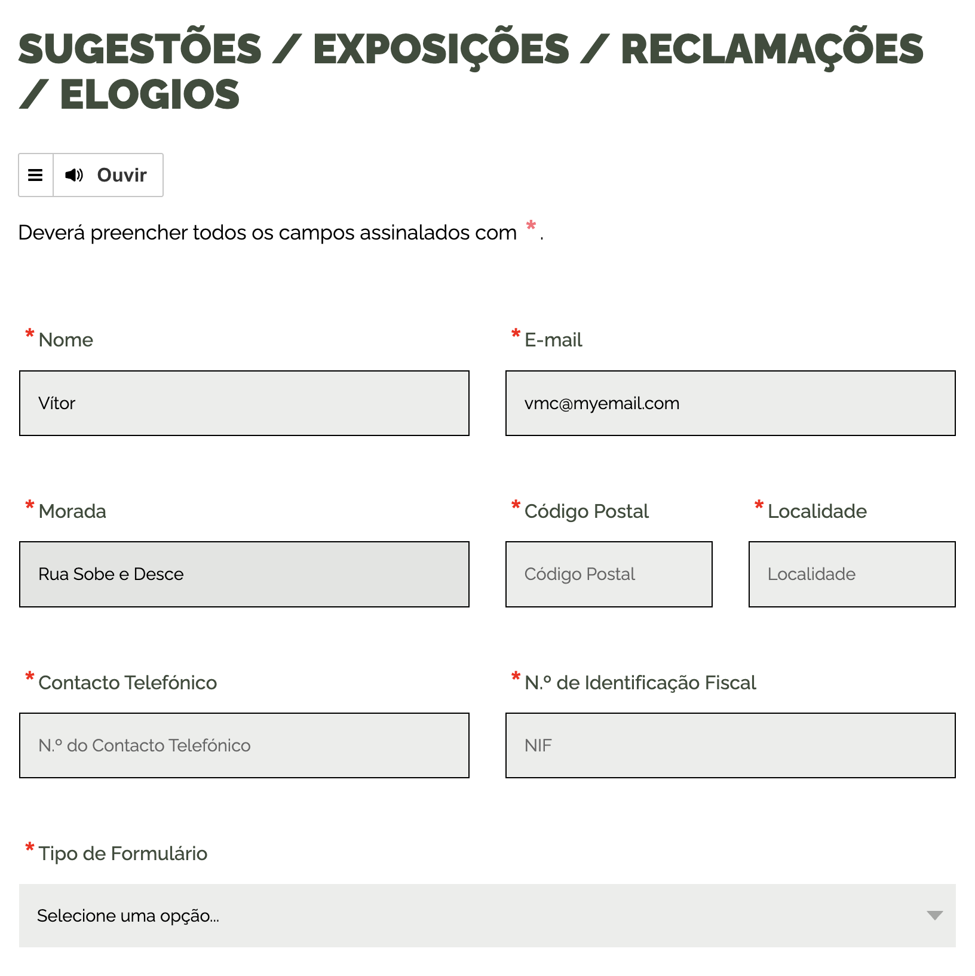
 | Listagem de evidências
 |  |  |  |  | Notas:
 |  |  |  |  | https://www.cm-valongo.pt/sugestoes-exposicoes-reclamacoes-elogios

4.3
voltar à página inicial |  |  |  | 4 - ERROS
 | S | N | NA
 | x |  |  | 4.3 As mensagens de erro são claramente identificadas junto aos campos de origem
 |  |  |  | As mensagens de erro devem ser apresentadas claramente associadas aos campos a que dizem respeito. Isto não invalida a necessidade de as apresentar numa lista sumário. Esta última técnica é particularmente útil em páginas longas.

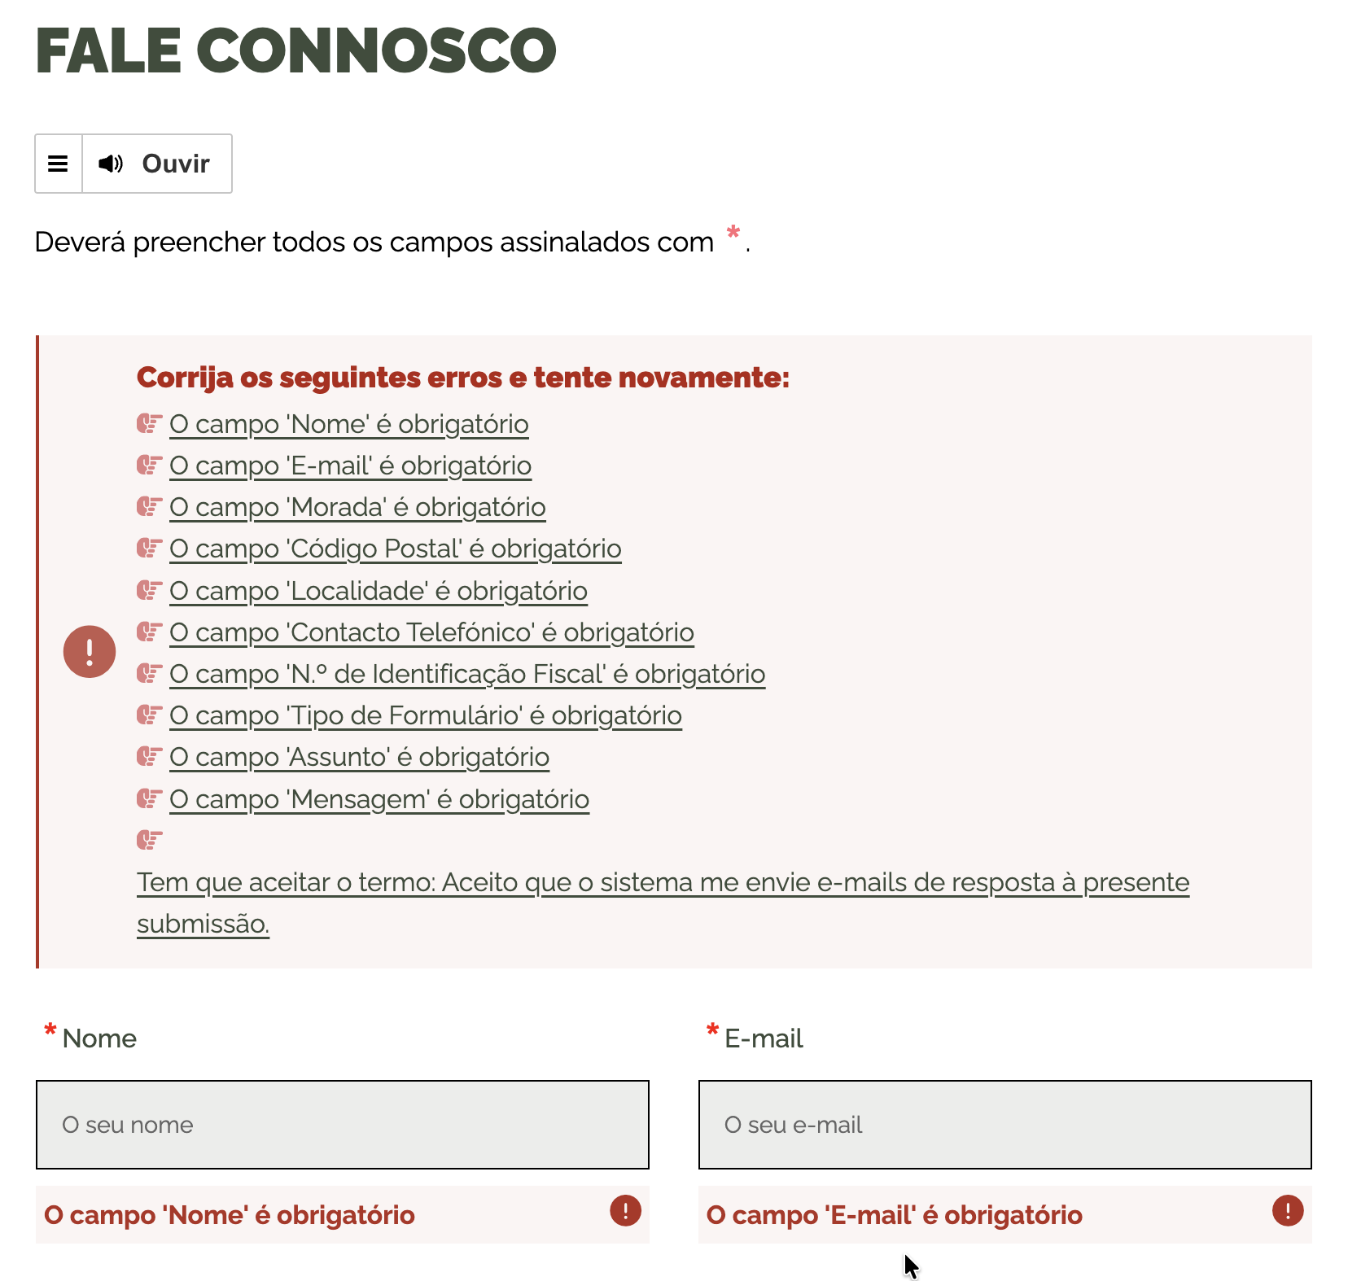
 | Listagem de evidências
 |  |  |  |  | Notas:
 |  |  |  |  | https://www.cm-valongo.pt/fale-connosco-37

